Titel
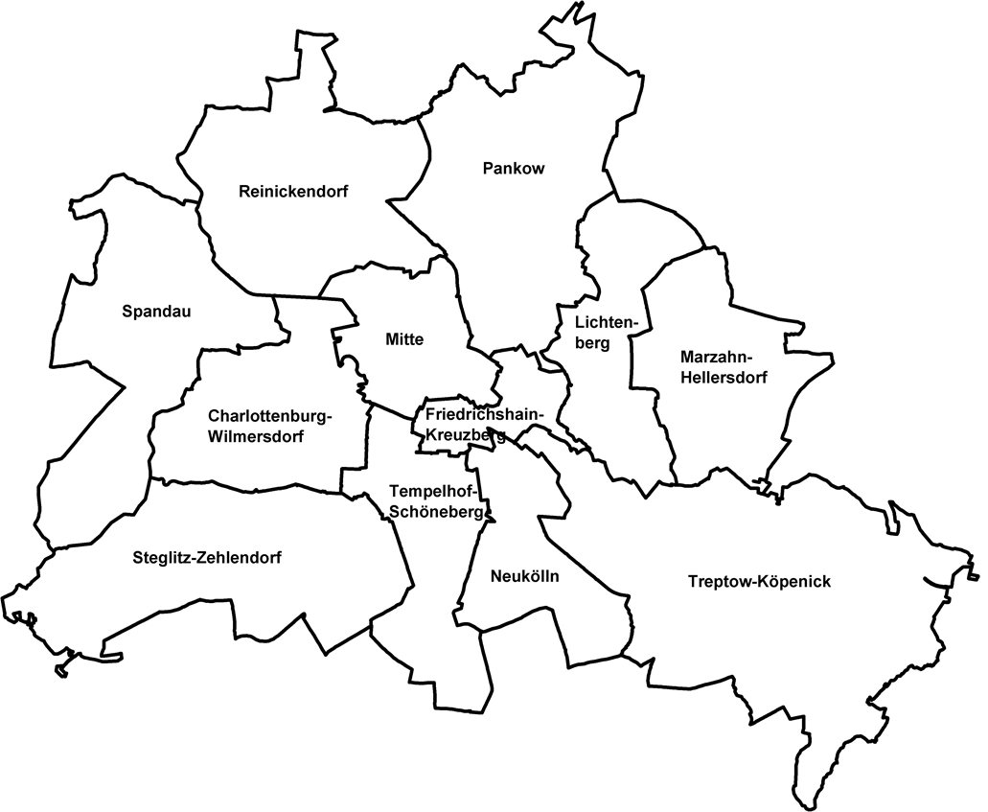
 |  | statistik Berlin Brandenburg
Statistischer
Bericht

 | B VII 5-1 – 5j / 19

 | Europawahl 2019 im Land Berlin

 | Vorwahldaten, Strukturdaten

 | 2., aktualisierte Ausgabe

Inhaltsverzeichnis
Statistischer
Bericht
B VII 5-1 – 5j / 19
Inhaltsverzeichnis |  |  | statistik Berlin Brandenburg
 | Seite

 | Metadaten zu dieser Statistik (externer Link)

 | Grafik

1 | Stimmenanteile ausgewählter Parteien bei den Europawahlen in Berlin 1994 bis 2014 | 9

 | Tabellen

1 | Wahlergebnisse
1.1 | Ergebnisse der Europawahl 2014, der Bundestagswahl 2017 sowie
 | der Wahl zum Abgeordnetenhaus 2016 im Land Berlin nach Regionen | 5
1.2 | Wahlbeteiligung und gültige Stimmen für ausgewählte Parteien
 | bei der Europawahl in Berlin am 25. Mai 2014 nach Bezirken | 8
1.3 | Gewählte Abgeordnete mit Wohnsitz in Berlin bei Europawahlen 1994 bis 2014 | 9
2 | Strukturdaten des Landes Berlin
2.1 | Melderechtlich registrierte Einwohner am Ort der Hauptwohnung in Berlin am
 | 31. Dezember 2018 nach Bezirken, Alter und Unionsbürgerschaft | 10
2.2 | Melderechtlich registrierte Deutsche im Alter von 18 und mehr Jahren am Ort der Hauptwohnung
 | in Berlin am 31. Dezember 2018 nach Bezirken und Altersgruppen | 11
2.3 | Melderechtlich registrierte deutsche Einwohner im Alter von 18 und mehr Jahren am Ort der
 | Hauptwohnung in Berlin am 31. Dezember 2018 nach Bezirken und ausgewählten Merkmalen | 12
2.4 | Melderechtlich registrierte Einwohner unter 65 Jahren in SGB II - Bedarfsgemeinschaften
 | ("Hartz IV") am Ort der Hauptwohnung in Berlin am 31. Dezember 2017 nach Bezirken | 13
2.5 | Melderechtlich registrierte Unionsbürger im Alter von 18 und mehr Jahren am Ort
 | der Hauptwohnung in Berlin am 31. Dezember 2018 nach Staatsangehörigkeit und Bezirken | 14

 | Anhang

 | Wahlvorschläge zur Wahl der Abgeordneten des Europäischen Parlaments in Berlin am 25. Mai 2014 | 17

1.3+Grafik1
1 Wahlergebnisse
1.3 Gewählte Abgeordnete mit Wohnsitz in Berlin bei Europawahlen 1994 bis 2014

Wahltag | Insgesamt | SPD | CDU | GRÜNE | DIE LINKE¹ | FDP | AfD | Sonstige

12. Juni 1994 | 5 | 2 | 1 | 2 | – | – | x | –
darunter weiblich | 1 | 1 | – | – | – | – | x | –
13. Juni 1999 | 6 | 1 | 1 | 1 | 3 | – | x | –
darunter weiblich | 3 | 1 | – | 1 | 1 | – | x | –
13. Juni 2004 | 6 | 1 | 1 | 2 | 2 | – | x | –
darunter weiblich | 3 | 1 | – | – | 2 | – | x | –
7. Juni 2009 | 6 | – | 1 | 4 | – | 1 | x | –
darunter weiblich | 2 | – | – | 1 | – | 1 | x | –
25. Mai 2014 | 11 | 1 | 1 | 4 | 1 | – | 2 | 2
darunter weiblich | 5 | 1 | – | 2 | 1 | – | 1 | –
_____
1 bis 2004: PDS

1 Stimmenanteile ausgewählter Parteien bei den Europawahlen in Berlin 1994 bis 2014

 |  |  |  |  |  |  |  |  |  | 1994 | 1999 | 2004 | 2009 | 2014
 |  |  |  |  |  |  |  |  | CDU | 28.4 | 35.0 | 26.4 | 24.3 | 20.0
 |  |  |  |  |  |  |  |  | GRÜNE | 14.3 | 12.5 | 22.8 | 23.6 | 19.1
 |  |  |  |  |  |  |  |  | SPD | 28.1 | 26.7 | 19.2 | 18.8 | 24.0
 |  |  |  |  |  |  |  |  | DIE LINKE¹ | 15.9 | 16.7 | 14.4 | 14.7 | 16.2
 |  |  |  |  |  |  |  |  | FDP | 3.2 | 2.4 | 5.3 | 8.7 | 2.8
 |  |  |  |  |  |  |  |  | AFD | x | x | x | x | 7.9

_____
1 bis 2004: PDS

